Лист1
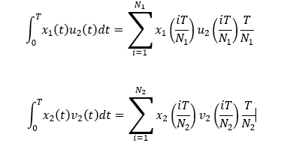
Модель

x(0) = | 0
T = | 50
N = | 100
a = | 10000 | 2000
b = | 92 | 18.4
𝑘_1 =
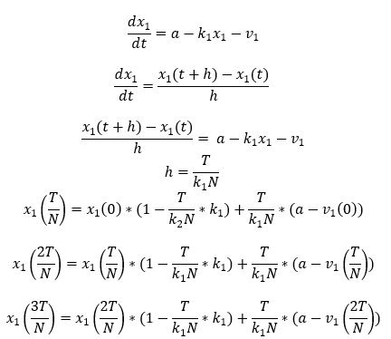
k_2 =
h = | 0.5
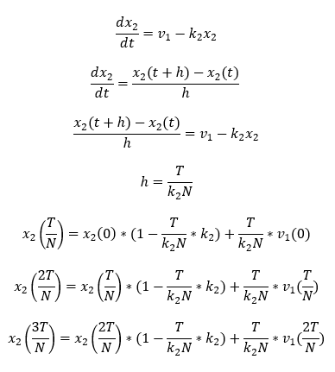
v_1 = | 54.2 | 10.84
v_2 = | 30.2 | 6.04
u_1 = | 28.2 | 5.64
u_2 = | 15 | 3

 | x_1 | x_2
0 | 994.58 | 5.42
1 | 1989.16 | 10.84
2 | 2983.74 | 16.26
3 | 3978.32 | 21.68
4 | 4972.9 | 27.1
 | 22378.05 | 4.91052

